Página1
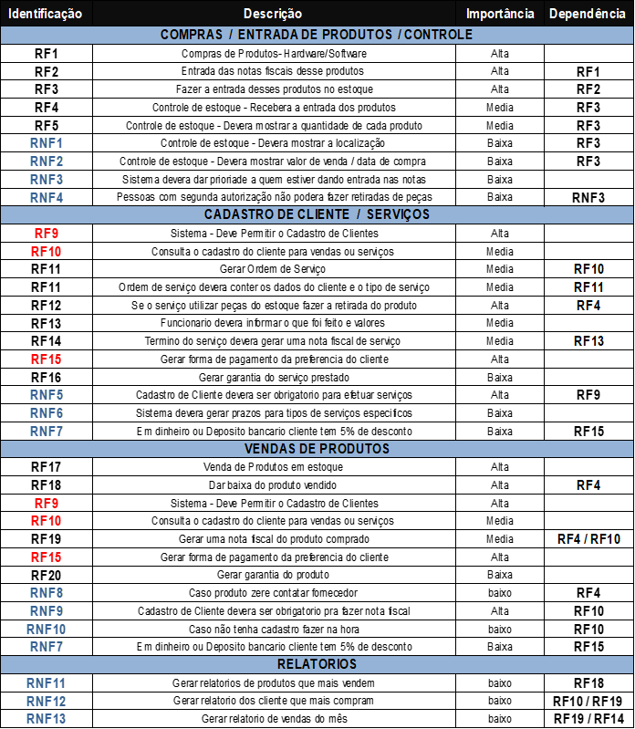

 |  |  |  | RF1 | Cadastrar clientes | media
 |  |  |  | RF2 | Criar OS | alta
 |  |  |  | RF3 | Consultar OS pendetes de clientes | alta | RF2
 |  |  |  | RNF1 | Organizar bem as OS | media | RF3

Sorveteria
Identificação | Descrição | importãncia | Dependência
RF1 | Cadastrar clientes | baixa
RF2 | Registrar pedidos de fornecimento | media | RF1
RF3 | Gerar Venda | Alta
RF4 | Gerar nota do pedido completo fornecido | alta | RF3
RF5 | Acionar aviso de dia de entrega e hora proximo | baixa | RF2
RF6 | Cadastrar entrada de materias primas | media
RF7 | Consultar materias primas | meida | RF6
RF8 | Registrar produtos feitos | alta
RF9 | Descontar na materia prima os gastos | alta | RF8
RF10 | Acionar aviso fim da materia prima | alta | RF9
RF11 | Diminuir estoque produtos após venda | alta | RF3
RF12 | Acionar aviso fim de produtos estoque | alta | RF11
RF13 | Gerar fechamento de caixa diario | media
RF14 | Relatorio do fechamento do mes | media | RF13
RF15 | Calcular Salarios e descontos | alta | RF16
RF16 | Cadastrar Funcionarios | alta
RF17 | Gerar relatorio de produtos mais vendidos mês/ano | baixa
RFN1 | Programa intuitivo e sequencial | media
RFN2 | Facilidade para todos mexerem | media | RFN1
RFN3 | velocidade na criação de relatorios | media
RFN4 | Funcionar sem conexão tambem | alta
RFN5 | Poder lançar pedidos por device mobile | media
RFN6 | Agilidade na troca de telas para consulta | alta
RFN7 | Boa organização das informalçoes dos relatorios | Alta

